Простой_укороченный_1
Простой кредитный калькулятор
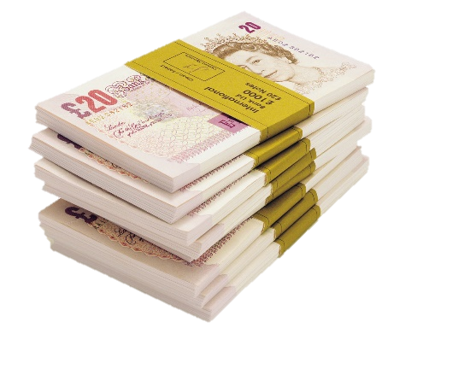
 | Сумма кредита | 690,000.00 р.

 | Годовая ставка | 12%

 | Срок кредита (мес) | 24

 | Сумма ежемес. выплат | (32,480.70)

 | Общая сумма выплат | (779,536.70)

 | Переплата | (89,536.70)

Период | Выплата кредита | Выплата процентов | Общая выплата | Осталось выплатить |  | осаток после погашения
1 | -25,580.70 р. | -6,900.00 р. | -32,480.70 р. | 664,419.30 р. | 2020-11-14
2 | -25,836.50 р. | -6,644.19 р. | -32,480.70 р. | 638,582.80 р. | 2020-12-14
3 | -26,094.87 р. | -6,385.83 р. | -32,480.70 р. | 612,487.93 р. | 2021-01-14
4 | -26,355.82 р. | -6,124.88 р. | -32,480.70 р. | 586,132.12 р. | 2021-02-14
5 | -26,619.37 р. | -5,861.32 р. | -32,480.70 р. | 559,512.74 р. | 2021-03-14
6 | -26,885.57 р. | -5,595.13 р. | -32,480.70 р. | 532,627.17 р. | 2021-04-14
7 | -27,154.42 р. | -5,326.27 р. | -32,480.70 р. | 505,472.75 р. | 2021-05-14
8 | -27,425.97 р. | -5,054.73 р. | -32,480.70 р. | 478,046.78 р. | 2021-06-14
9 | -27,700.23 р. | -4,780.47 р. | -32,480.70 р. | 450,346.55 р. | 2021-07-14
10 | -27,977.23 р. | -4,503.47 р. | -32,480.70 р. | 422,369.32 р. | 2021-08-14
11 | -28,257.00 р. | -4,223.69 р. | -32,480.70 р. | 394,112.32 р. | 2021-09-14
12 | -28,539.57 р. | -3,941.12 р. | -32,480.70 р. | 365,572.75 р. | 2021-10-14
13 | -28,824.97 р. | -3,655.73 р. | -32,480.70 р. | 336,747.78 р. | 2021-11-14
14 | -29,113.22 р. | -3,367.48 р. | -32,480.70 р. | 307,634.56 р. | 2021-12-14
15 | -29,404.35 р. | -3,076.35 р. | -32,480.70 р. | 278,230.21 р. | 2022-01-14
16 | -29,698.39 р. | -2,782.30 р. | -32,480.70 р. | 248,531.82 р. | 2022-02-14
17 | -29,995.38 р. | -2,485.32 р. | -32,480.70 р. | 218,536.44 р. | 2022-03-14
18 | -30,295.33 р. | -2,185.36 р. | -32,480.70 р. | 188,241.11 р. | 2022-04-14
19 | -30,598.28 р. | -1,882.41 р. | -32,480.70 р. | 157,642.82 р. | 2022-05-14
20 | -30,904.27 р. | -1,576.43 р. | -32,480.70 р. | 126,738.56 р. | 2022-06-14
21 | -31,213.31 р. | -1,267.39 р. | -32,480.70 р. | 95,525.25 р. | 2022-07-14
22 | -31,525.44 р. | -955.25 р. | -32,480.70 р. | 63,999.80 р. | 2022-08-14
23 | -31,840.70 р. | -640.00 р. | -32,480.70 р. | 32,159.10 р. | 2022-09-14
24 | -32,159.10 р. | -321.59 р. | -32,480.70 р. | 0.00 р. | 2022-10-14

